codigo de fallas
MENU PRINCIPAL
 | la ventana seri solo asi para a consulta por que los resultados se miara en otro ventana

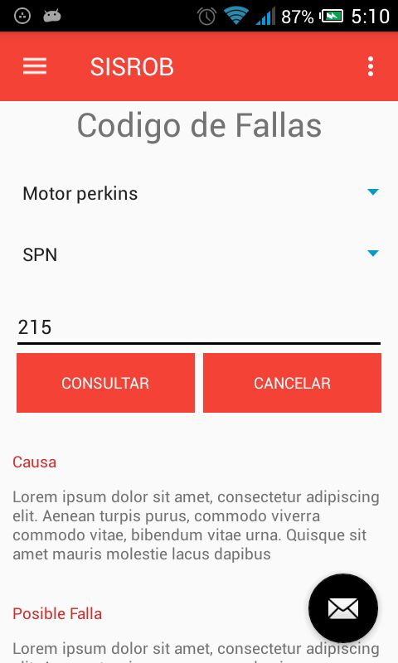

1

2

 | AQUÍ EN ESTA VENTANA
OBSERVACION | debe de ver opciones
donde dice codigo de fallas LE FALTA LA F | ejemplo al seleccionar en la opcion 1 debe de salir las opciones
donde dice operación de arduino debe de decir UBICACIÓN DE SENSORES | MOTOR DEUTZ MOTOR PERKINS MOTOR CAT
 | ya cuando seleciones uno de ellos se debe de mostrar con sus respentivas sub menus en la opcion 2
 | ejemplo
1
2
 | MOTOR DEUTZ - Destello - Nro de Falla -SPN -fmi MOTOR PERKINS - Destello -Nro de Fall -J1939 -fmi MOTOR CAT -Nro de Falla -fmi -cid

 | Ahora continuamos por los detalles
3
1
 | MOTOR DEUTZ
 | DESTELLO | 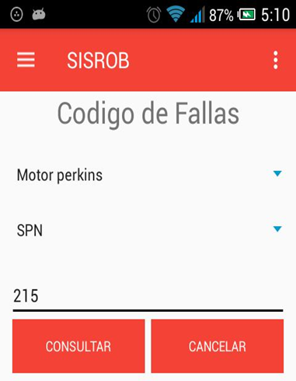 | al presioanar este boton debe me debe de aparecer los nro de fallas según la db MOTOR DEUTZ |  | al seleccionar cada falla me debe de mostar los datos según la db | modelo de ver en otra pantalla | DESCRIPCION DE AVERIA -------------------------------- CONDICION DE AVERIA _______________________ CONSECUENCIA PARA EL EQUIPO ________________________ POSIBLES FALLAS ____________________________ | 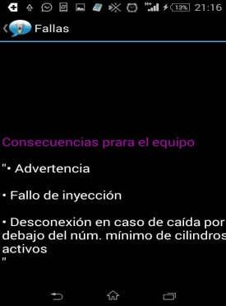
 |  |  |  |  |  |  | CON OPCION PARA VOLVER a la ventana | mas o menos asi

 | NRO DE FALLA |  | modelo de ver en otra pantalla | DESCRIPCION DE AVERIA -------------------------------- CONDICION DE AVERIA _______________________ CONSECUENCIA PARA EL EQUIPO ________________________ POSIBLES FALLAS ____________________________
 |  |  |  | CON OPCION PARA VOLVER a la ventana | mas o menos asi

 | SPN | simplemente que salga un msgbox "SISROB ESTA TRABAJANDO PARA SU COMODIDAD DE USTED" "ACTIVO EN L SIGUIENTE VERSION

 | FMI | MOSTRAR EN UNA VENTANA la sigt informcion solo mostrar que esta en el excel que te envie (motor deutz)

2
 | MOTOR ´PERKINS
 | DESTELLO |  | al presioanar este boton debe me debe de aparecer los nro de fallas según la db MOTOR PERKINS |  | al seleccionar cada falla me debe de mostar los datos según la db | modelo de ver en otra pantalla | DESCRIPCION DE AVERIA -------------------------------- CONDICION DE AVERIA _______________________ RESPUESTA DE EQUIPO ________________________ CONSECUENCIA PARA EL EQUIPO ________________________ POSIBLES FALLAS Y SOLUCION ____________________________
 |  |  |  |  |  |  | CON OPCION PARA VOLVER a la ventana | mas o menos asi

 | NRO DE FALLA |  | modelo de ver en otra pantalla | DESCRIPCION DE AVERIA -------------------------------- CONDICION DE AVERIA _______________________ RESPUESTA DE EQUIPO ________________________ CONSECUENCIA PARA EL EQUIPO ________________________ POSIBLES FALLAS Y SOLUCION ____________________________
 |  |  |  | CON OPCION PARA VOLVER a la ventana | mas o menos asi

 | J1939 |  | modelo de ver en otra pantalla | DESCRIPCION DE AVERIA -------------------------------- CONDICION DE AVERIA _______________________ RESPUESTA DE EQUIPO ________________________ CONSECUENCIA PARA EL EQUIPO ________________________ POSIBLES FALLAS Y SOLUCION ____________________________ | 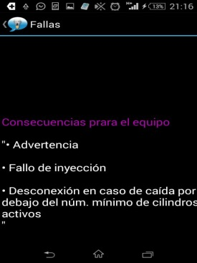

 | FMI | MOSTRAR EN UNA VENTANA la sigt informcion solo mostrar que esta en el excel que te envie (motor PERKINS)

3
 | MOTOR CAT
 | NRO DE FALLA |  | modelo de ver en otra pantalla | DESCRIPCION DE FALLA ______________ | 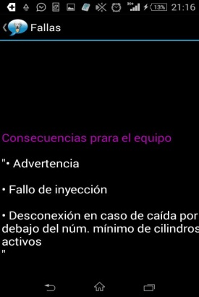

 | FMI | MOSTRAR EN UNA VENTANA la sigt informcion solo mostrar que esta en el excel que te envie (motor CAT

 | CID | MOSTRAR EN UNA VENTANA la sigt informcion solo mostrar que esta en el excel que te envie (motor CAT

PIN ECU ECM
PIN ECU / ECM
MENU PRINCIPAL
 | la ventana seri solo asi para a consulta por que los resultados se miara en otro ventana

1

2

 | AQUÍ EN ESTA VENTANA
OBSERVACION | debe de ver opciones

1
2
3
donde dice codigo de fallas LE FALTA LA F | ejemplo al seleccionar en la opcion 1 debe de salir las opciones
 | YA NO DEBE DE VER LA OTRA OPCION SOLO UNA OPCION
donde dice operación de arduino debe de decir UBICACIÓN DE SENSORES | MOTOR 20313 -Detalle pin -diagrama de conexion MOTOR 1106D -Detalle pin -diagrama de conexion MOTOR C6.6

 | Ahora continuamos por los detalles
1
 | MOTOR 2013
 | DETALLE DE PIN | SOLO DE MOSTAR EN UN VENTANA SEGÚN E DETALLE DE LA DTA QUE SE ENVIRA (SEGÚN LA DATA DE DEUTZ)

 | PLANO DE INSYALACION | SE MOSTRARA UNA PDF EN OTRA VENTANA

2
 | MOTOR 1106D
 |  | SOLO DE MOSTAR EN UN VENTANA SEGÚN E DETALLE DE LA DTA QUE SE ENVIRA (SEGÚN LA DATA DE DEUTZ)

3
 | PLANO DE INSYALACION | SE MOSTRARA UNA PDF EN OTRA VENTANA
 | MOTOR C6.6
 | MENSAJE "SISROB ESTA TRABAJANDO PARA SU COMONIDAD DE USTED" "ACTIVO EN LA SIGUIENTE VERSION

PLANOS ELECTRICOS

MENU PRINCIPAL
 | la ventana seri solo asi para a consulta por que los resultados se miara en otro ventana

 |  | SOLO SE ABRIRA ARCHIVOS PDF QUE SE IRA ENVIANDO A SU DEBIDO YIMEPO

1

 | AQUÍ EN ESTA VENTANA
OBSERVACION | debe de ver opciones
donde dice codigo de fallas LE FALTA LA F | ejemplo al seleccionar en la opcion 1 debe de salir las opciones
 | YA NO DEBE DE VER LA OTRA OPCION SOLO UNA OPCION
donde dice operación de arduino debe de decir UBICACIÓN DE SENSORES | MOTOR 20313 MOTOR 1106D MOTOR C6.6
 | LAS OPCIONS QUE TENDRA ES
 | .ALPHA 20 ALPHA 20 THIER 3 ALPHA 30 CIFA C6 TORNADO S1 TECNOMIX COUGARO4 ALPHA 20 OVERHOUL | SE MOSTRARA ARCHIVOS EN PDF SOLO VISUALIZACION COMO ESTE

UBC DE SENSORES
MENU PRINCIPAL
 | la ventana seri solo asi para a consulta por que los resultados se miara en otro ventana

 |  | SE MOSTRARA EN UNA VENTANA IMÁGENES+

1

UBICACION DE SENSORES

 | AQUÍ EN ESTA VENTANA
OBSERVACION | debe de ver opciones
donde dice codigo de fallas LE FALTA LA F | ejemplo al seleccionar en la opcion 1 debe de salir las opciones
 | YA NO DEBE DE VER LA OTRA OPCION SOLO UNA OPCION
donde dice operación de arduino debe de decir UBICACIÓN DE SENSORES | MOTOR 20313 MOTOR 1106D MOTOR C6.6
 | LAS OPCIONS QUE TENDRA ES
1
2
3
 | MOTOR 20313 MOTOR 1106D MOTOR C6.6 | SE ABRIRA UNA VENTANA DONDE MOSTRARA LA IMAGEN | EN ESTA IMAGEN HAY UNOS NUMERO AL SLECCIONAR O APLASTARLO ESOS UNMEOS ME DEBE DE MOSTRAR QUE SENSOR ES Y SUS TOLERNCIAS (SEGÚN LA DATA Q SE ENVIARA), ESTO CON MSGBOX EJEMPLO "SESNOR DE CAUDAL (VLTO MINIMO 20 AMP Y MASIMO 30 MP)

